Bugs
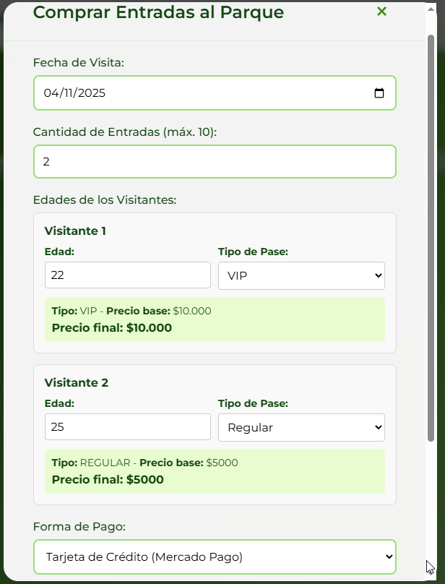
ID del Bug | TC asociado | Fecha de Creación | Descripción | Pasos para repruducirlo | Severidad | Prioridad | Estado
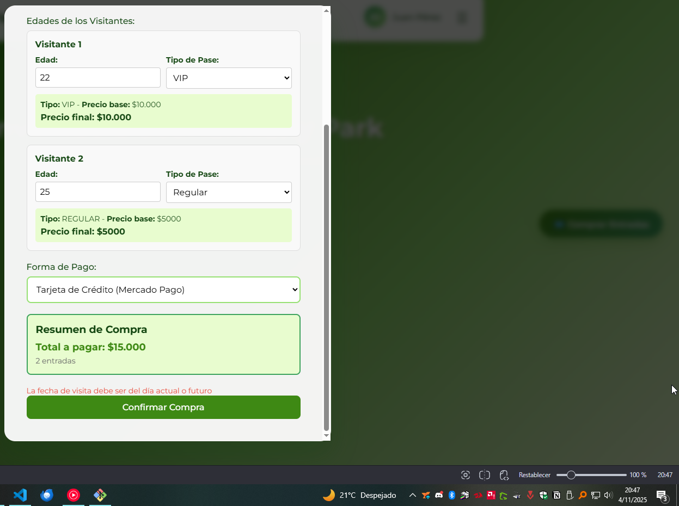
1 | 1 | 2025-10-25 | El sistema permite comprar entradas para años muy lejanos. | 1. Seleccionar botón "Comprar entradas" 2. Probar comprar una entrada para el 12/12/4040 | Severo | Alta | Creado
2 | 1 | 2025-10-25 | El sistema permite ingresar la letra "E" en el campo edad. | 1. Seleccionar botón "Comprar entradas" 2. Seleccionar cantidad de entradas a comprar: 1. 3. Probar ingresar la letra "E" en el campo edad. | Cosmetico | Media | Creado | Ver imagen 8
3 | 1 | 2025-10-25 | La opción "Comprar entradas" figura en el extremo derecho de la pantalla, debería estar centralizado. | 1. Abrir la URL de la página. | Cosmetico | Baja | Creado
4 | 1 | 2025-10-25 | El sistema permite el ingreso de más de dos caractéres en el campo "Cantidad de entradas". Ademas permite realizar la compra y toma como si fuese "1" entrada | 1. Seleccionar botón "Comprar entradas" 2. En el campo "Cantidad de entradas" probar ingresar múltiples caracteres. | Menor | Media | Creado | Ver imagen 8 y 9
5 | 1 | 2025-10-25 | Ícono de tres barras horizontales inoperativo, no responde al click. | 1. Seleccionar botón de tres barras horizontales. | Menor | Baja | Creado
6 | 3 | 2025-11-04 | Problema al comprar entradas para el dia actual, A veces deja comprar, en otras aparece un span con la leyenda "Debe seleccionar una fecha mayor o igual a la fecha actual" | 1. Seleccionar opcion "Comprar entradas". 2. Elegir fecha actual. 3. Probar comprar entrada con cualquier dato valido. 4. Seleccionar confirmar compra. | Severo | Media | Creado | Ver imagen 1 y 2
7 | 3 | 2025-11-04 | Problema al comprar entradas con el pago a Mercado Pago. La redireccion a la API no funciona correctamente. Cuando se ingresa los datos de una tarjeta valida y se confirma la compra. El sistema de Mercado Pago informa que no se pudo realizar el pago. | 1. Seleccionar opcion "Comprar entradas". 2. Probar comprar entrada con cualquier dato valido. 3. Seleccionar pago con tarjeta de credito 4. Seleccionar confirmar compra. 5. Ingresar datos de tarjeta de credito de prueba validas 6. Confirmar compra | Bloqueante | Alta | Creado | Ver imagen 3, 4, 5 y 6
8 | 3 | 2025-11-04 | Problema al comprar entradas con el pago a Mercado Pago. La redireccion a la API no funciona correctamente. Cuando se ingresa cualquier valor de tarjeta ya sea con fondos, sin, o cualquier metodo de rechazo. El sistema notifica que no pudo realizar el pago y a la vez envia un correo al mail del usuario informando que el pago fue confirmado y adjuntando las entradas QR | 1. Seleccionar opcion "Comprar entradas". 2. Probar comprar entrada con cualquier dato valido. 3. Seleccionar pago con tarjeta de credito 4. Seleccionar confirmar compra. 5. Ingresar datos de tarjeta de credito de prueba validas 6. Confirmar compra | Critico | Alta | Creado | Ver imagen 3, 4, 5, 6 y 7
9 | 2 | 25/102025 | Rango de edad permitido incorrecto. La edad del visitante debe ser un numero entero entre 3 y 110 años incluyendo ambos. El sistema permite la compra de entradas a visitantes entre 0 y 100 años | 1. Seleccionar botón "Comprar entradas" 2. Seleccionar cantidad de entradas a comprar: 1. 3. Probar ingresar la letra "105" en el campo edad. | Severo | Media | Creado | Ver imagen 8
10 |  |  |  |  |  |  |  |  |  |  |  |  | imagen 2
11
12
13 |  |  |  |  |  |  |  |  |  |  | imagen 1
14
15
16
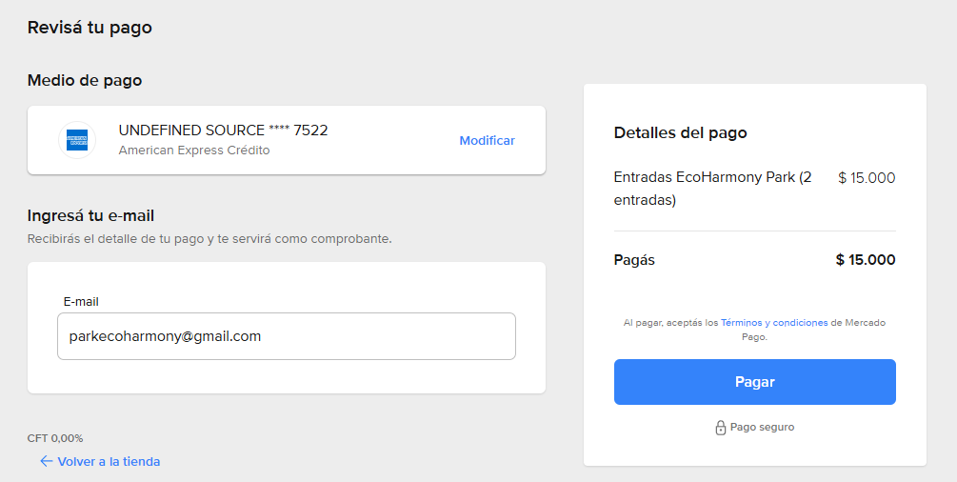
17
18
19
20
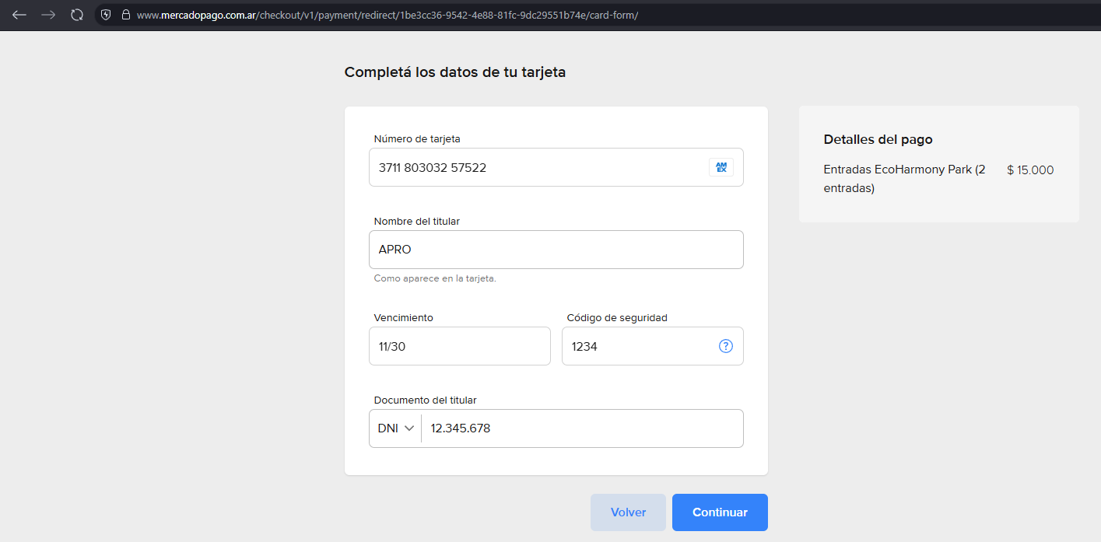
21
22
23
24
25
26
27
28
29
30
31
32
33
34
35
36
37 |  |  |  |  |  |  |  |  |  | imagen 3
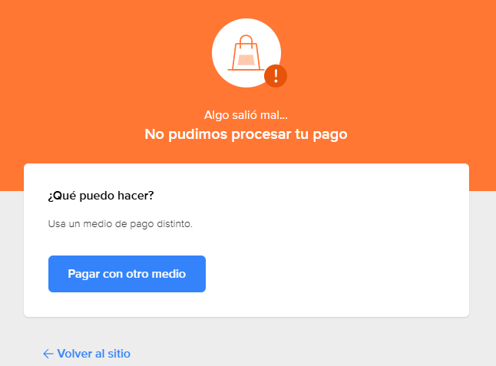
38
39
40 |  |  |  |  |  |  |  |  |  |  |  |  |  | imagen 4
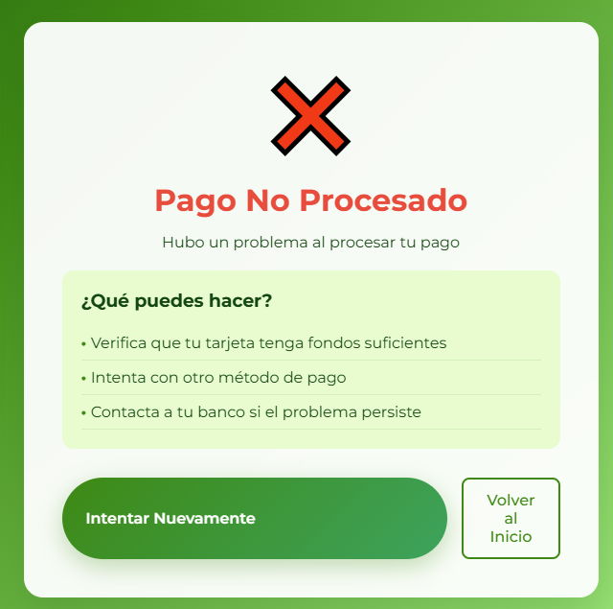
41
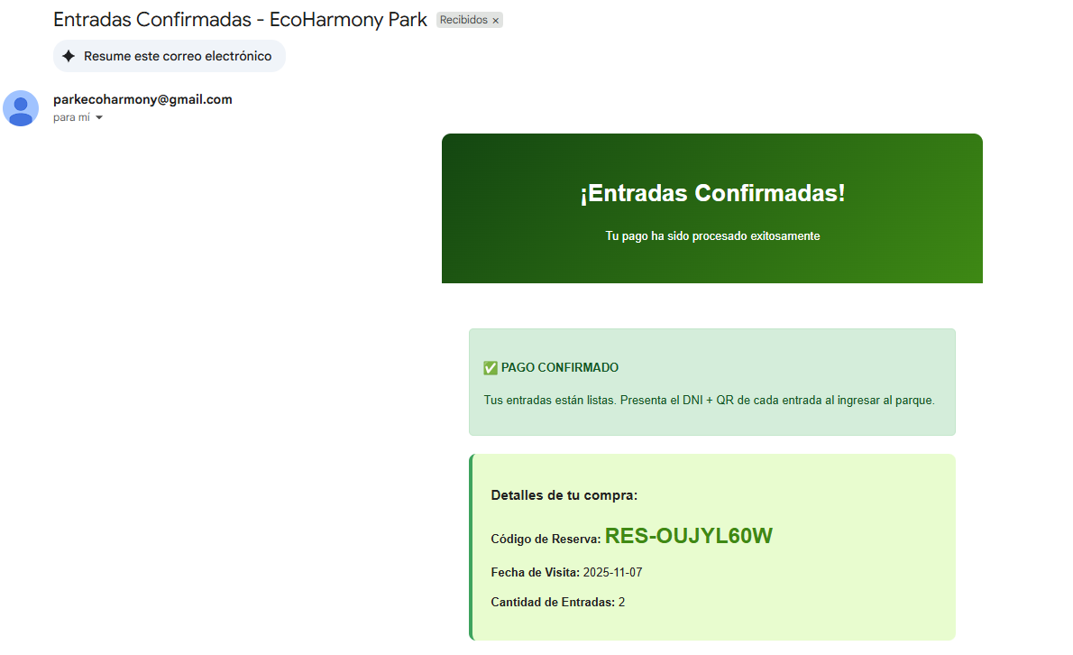
42
43
44
45
46
47
48
49
50

 |  |  |  |  |  |  |  |  | imagen 5
 |  |  |  |  |  |  |  |  |  |  |  |  |  |  | imagen 7
 |  |  |  |  |  |  |  |  |  |  |  | imagen 6
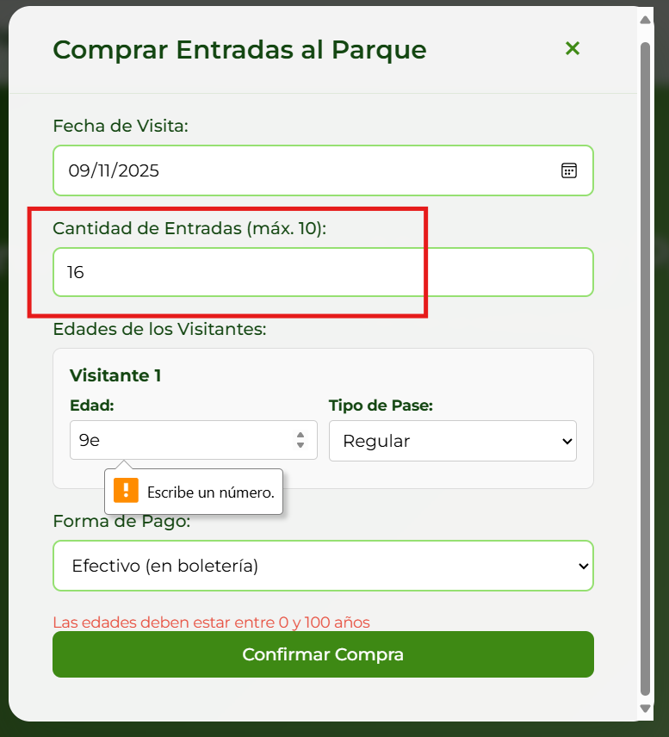
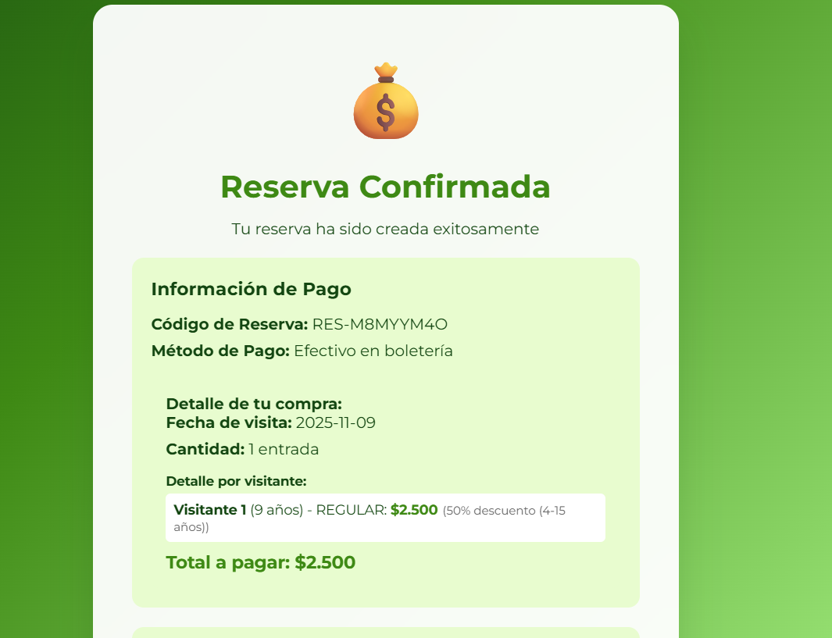

 |  |  |  |  |  |  |  |  |  |  |  |  | Imagen 9

 |  |  |  |  |  |  |  |  | imagen 8
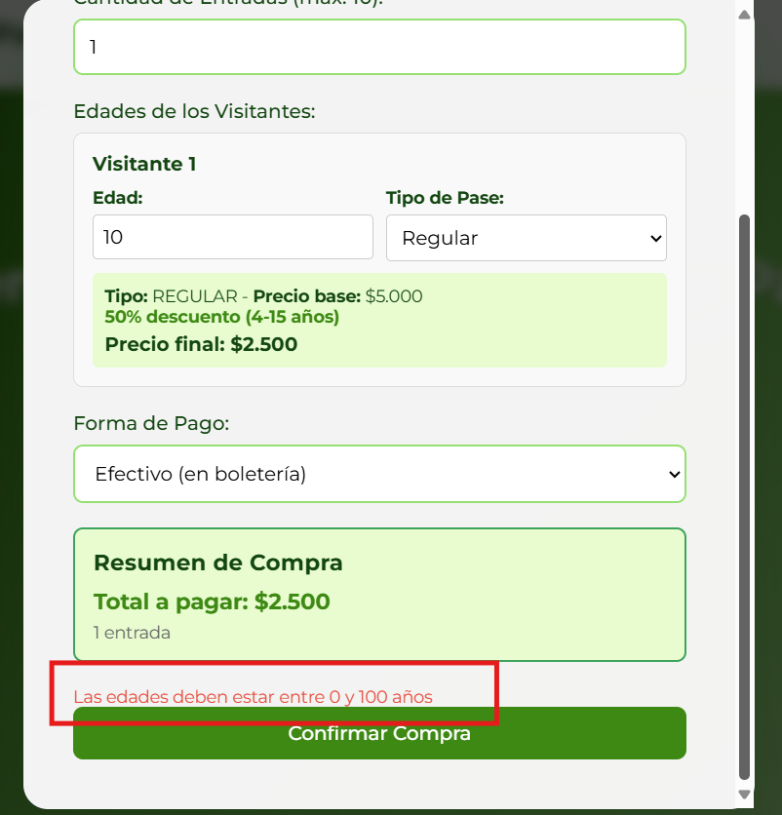

 |  |  |  |  |  |  |  |  |  |  | imagen 10

